Base devis mariages
Sorède, le 23 février 2023
Location et privatisation du site le Mas Del Ca
et de ses hébergements
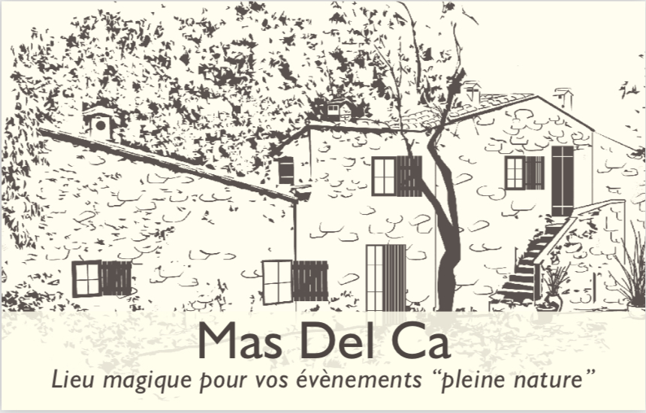
Location du site le « Mas Del Ca » Détail de coût de privatisation | Basse Saison | Haute Saison
Location et privatisation du Mas Del Ca et de ses extérieurs (dont TVA 20%) Du vendredi 16h au dimanche 15H00 Tente nomade abritant une surface de 130 m2, piste de danse. Espace cérémonie laïque. Guinguette (Cuisine d'été équipée) Guirlandes lumineuses sur l'espace réception. Accès spécifique traiteur. Ménage « classique » du site compris, hors rangement. | 3,148.00 € | 3,900.00 €
Hébergement 14 personnes pour 2 nuits (dont TVA 10%) Location des chambres du Mas et de sa cabane à la cime des arbres. Du vendredi 16h00 au dimanche 11h00 Le Mas, 5 chambres, 5 salles de bains. La Cabane, chambre tout confort, salle de bains et wc . Draps, serviettes de toilette, gel douche, shampoing Damana et séchoir à cheveux fournis. Cuisine de la guinguette, salon intérieur, TV, salons exterieurs, Wifi, piscine au sel chauffée, transats. Heure de check in 16 h Heure de check out max 11h Ménage « classique » du site compris, hors rangement. | 1,742.00 € | 1,990.00 €

Taxes de séjour, prix par nuit et par personne de plus de 18 ans | 0.84 € | - €

Cout basse saison (Tarif TTC) WE de Mai (Hors ponts) , mariages en semaine |  | 4,890.00 €
Cout haute saison (Tarif TTC) tous les WE du 1er Juin à fin septembre (et WE de pont ) Les chambres du 1/07 au 30/09 5890,00€

Prestations en option
L'organisation et la logistique de votre mariage Clé en main
Simplifiez-vous la vie et profitez au maximum de vos invités en vous appuyant sur notre organisation. Nous vous proposons différentes solutions…de la formule accompagnement à la formule laissez-vous porter…on en parle! | A partir de 1490 €
Prestations à la carte… , photobooth, bar à eau, bar à bonbons, jeux exterieurs, foodtrucks, glacier … location de mobilier et décors | Prestations sur devis
Cérémonie Laïque Organisation et scénarisation de votre cérémonie laïque. Décor et assises compris | 790.00 €
Location mobilier dont TVA 20%
Tables rectangulaires 90x200 | 9.60 € | - €
Chaises blanches | 4.20 € | - €
Manges-debout et jupe blanche | 9.80 € | - €
Enceinte et micro pour votre cérémonie laïque | 120.00 €
Nuitée supplémentaire pour le mas et sa cabane - Basse saison | 871.00 € | - €
Nuitée supplémentaire pour le mas et sa cabane - Haute saison | 995.00 € | - €
Total des options |  | - €
Les taxes de séjour et les options pouront se régler sur place

 | Bon pour accord
 | (signature)

